คำชี้แจง
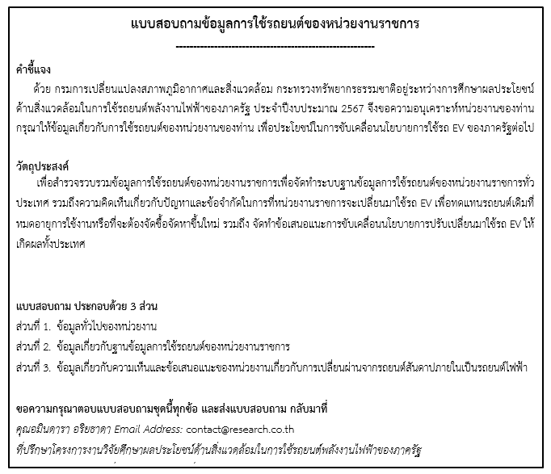

ส่วนที่ 2 (ข้อ5.1-คู่มือ)
5. รายละเอียดการใช้งานของรถยนต์แต่ละคันในหน่วยงาน กรุณากรอกข้อมูลการใช้งานรถยนต์ทุกคันในหน่วยงานของท่าน (โดยมีรายละเอียดวิธีการกรอกข้อมูลฯ ในคู่มือประกอบการกรอกแบบสอบถามตามข้อ 5.1 และข้อ 6)

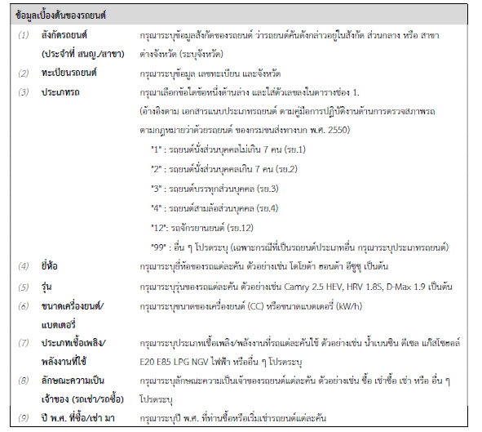
5.1 คู่มือการกรอกตารางข้อมูลการใช้งานรถยนต์ของหน่วยงาน

